Blad1
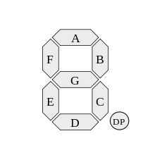
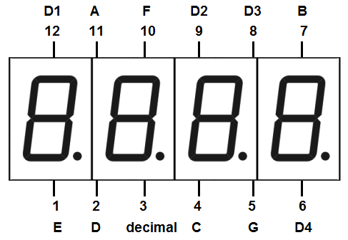
SR | ARD | 7-SEG
GND | GND
VCC | 5V
SER | 3
SCK | 9
RCK | 5
Q0 |  | A(11)
Q1 |  | B(7)
Q2 |  | C(4)
Q3 |  | D(2)
Q4 |  | E(1)
Q5 |  | F(10)
Q6 |  | G(5)
Q7 |  | .(3)
 | A | B | C | D | E | F | G | . |  | D1 | D2 | D3 | D4 | D5 | D6 | D7 | D8
 | 1 | 2 | 4 | 8 | 16 | 32 | 64 | 128 | TOTAL | 256 | 512 | 1024 | 2048 | 4096 | 8192 | 16384 | 32768 | TOTAL
0 | 0 | 0 | 0 | 0 | 0 | 0 | 1 | 1 | 192 | 1 | 1 | 1 | 1 | 1 | 1 | 1 | 1 | 65472
1 | 1 | 0 | 0 | 1 | 1 | 1 | 1 | 1 | 249 | 0 | 1 | 0 | 0 | 0 | 0 | 0 | 0 | 761
2 | 0 | 0 | 1 | 0 | 0 | 1 | 0 | 1 | 164 | 0 | 0 | 1 | 0 | 0 | 0 | 0 | 0 | 1188
3 | 0 | 0 | 0 | 0 | 1 | 1 | 0 | 1 | 176 | 0 | 0 | 0 | 1 | 0 | 0 | 0 | 0 | 2224
4 | 1 | 0 | 0 | 1 | 1 | 0 | 0 | 1 | 153 | 0 | 0 | 0 | 0 | 1 | 0 | 0 | 0 | 4249
5 | 0 | 1 | 0 | 0 | 1 | 0 | 0 | 1 | 146 | 0 | 0 | 0 | 0 | 0 | 1 | 0 | 0 | 8338
6 | 0 | 1 | 0 | 0 | 0 | 0 | 0 | 1 | 130 | 0 | 0 | 0 | 0 | 0 | 0 | 1 | 0 | 16514
7 | 0 | 0 | 0 | 1 | 1 | 1 | 1 | 1 | 248 | 0 | 0 | 0 | 0 | 0 | 0 | 0 | 1 | 33016
8 | 0 | 0 | 0 | 0 | 0 | 0 | 0 | 1 | 128 | 0 | 0 | 0 | 0 | 0 | 0 | 0 | 0 | 128
9 | 0 | 0 | 0 | 1 | 1 | 0 | 0 | 1 | 152 | 0 | 0 | 0 | 0 | 0 | 0 | 0 | 0 | 152

